TPM редакция
РЕГЛАМЕНТ АВТОНОМНОГО ОБСЛУЖИВАНИЯ ОБОРУДОВАНИЯ

Дивизион: | Металлургический | Канатная машина № 17 SRV36/400 |  |  | ЕЖЕСМЕННОЕ
Произ-во: | Метизное |  | КЦ № 2
ИНВ.№ |  | Корпус | Цех | Пролет
Персонал | № Проверки | Наименование контролируемого/ проверяемого/ обслуживаемого узла | Метод/Контролирующее устройство | Критерии контроля/ перечень работ | Обозначение точки контроля на оборудовании
Перед началом работы
Машинист по навивке канатов | 1 | Главный электропривод канатной машины | Визуально, на слух | 1. Проверить наличие и исправность заземления электродвигателя, работа охлаждения. 2. Прверить количество ремней ременной передачи (4 шт). Состояние ремней (отсутствие раслоений и видимого износа, отсутствие свиста в следствии проскальзывания). | 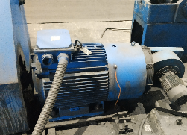
Машинист по навивке канатов | 2 | Узел распределения систем смазки и пневматики (в начале машины) | Визуально, на слух. | 1. Проверить частоту мигания герконового датчика подачи смазки (частота мигания 2 раза в секунду). 2. На слух проверить отсутствие утечек воздуха. | 
Машинист по навивке канатов | 3 | Компрессор | Визуально, на слух | 1. Проверка отсутствия утечек сжатого воздуха, отсутствия посторонних шумов, состояние ремней, отсутствия механических повреждений и утечек масла. 2. Проверить рабочее давление сжатого воздуха: на манометре показания должны быть в диапазоне 8,0-10,0 атм. | 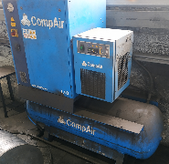 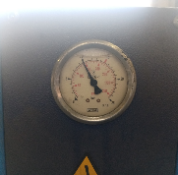
Машинист по навивке канатов | 4 | Ротор канатной машины | Визуально, на слух | 1. Осмотр пневматических цилиндров открывания защиты на отсутствие утечек воздуха. 2. Осмотр узлов опорных подшипников на предмет отсутствия масляных подтеков из соединительных узлов гидравлической системы смазки. 3. Отсутствие посторонних шумов опорных подшипников. 4. Контроль сигнализации повышенной температуры подшипников на эл.шкафу управления в течении рабочей смены. 5. Проверка наличия и целостности концевых выключателей защиты ротора и отсутствие посторонних предметов позволяющих произвести механическую блокировку выключателя. | 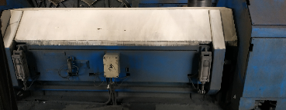
Машинист по навивке канатов | 5 | Ванна смазки | Визуально | Проверить наличие заземления на двигателе и ванне смазки. Проверить наличие защиты на цепной передаче и целостность цепи. | 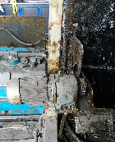
Машинист по навивке канатов | 6 | Шаговый редуктор | Визуально, в ручную | 1. Проверить отсутствие подтеканий смазки из редуктора. 2. Проверить уровень масла в редукторе, для проверки необходимо вывернуть щуп, уровень масла должен находиться между отметками Мин и Мах. | 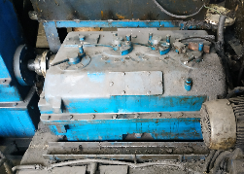 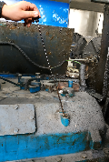
Машинист по навивке канатов | 7 | Вытяжной механизм | Визуально, на слух | 1. Проверить отсутствие подтеканий смазки из редуктора. 2. Проверить уровень масла в редукторе, для проверки необходимо вывернуть щуп, уровень масла должен находиться между отметками Мин и Мах. | 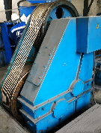 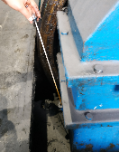
Машинист по навивке канатов | 8 | Узел распределения систем смазки и пневматики (в конце машины) | Визуально, на слух. | 1. Проверить частоту мигания герконового датчика подачи смазки (частота мигания 2 раза в секунду). 2. На слух проверить отсутствие утечек воздуха. 3. Проверить показания манометра давления воздуха (5,5 атм) | 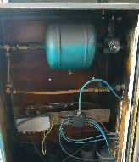 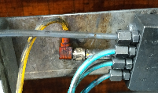 
Машинист по навивке канатов | 9 | Приёмный механизм | Визуально. | 1. Проверить отсутствие утечек смазки в соединениях гидравлической системы подъёма лотка, целостность шлангов. 2. Наличие заземления электродвигателя и работу системы его охлаждения. | 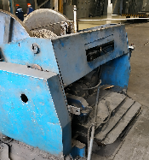 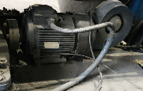
Машинист по навивке канатов | 10 | Пульт управления и кнопки управления на роторе. | Визуально | 1. Проверка состояния кнопок управления. 2. Визуальная проверка целостности разъемных соединений и изоляции электропроводов. | 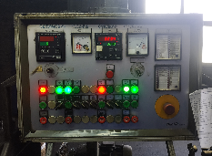 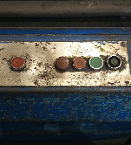
Машинист по навивке канатов | 11 | Ротор канатной машины (каретки) | В ручную | 1. Проверка плавности хода подвижных узлов каретки (отсутствие подклинивания подшипников). 2. Осмотр состояния тормозных дисков и поводков на отсутствие истираний и сколов. | 